FOTOCOPIADORA KONICA MINOLTA
141645 | 3.12 |  |  |  |  | RESPONSABLE DE CATALOGO | MARIA | PORCENTAJE | 50.00%
 |  |  |  |  |  |  |  |  | .
MINICODIGO | 2000 | MINICODIGO | 1798 | MINICODIGO | 1965.6 | MINICODIGO | 2800 |  | 3000
CODIGO | 2000 | CODIGO | 1798 | CODIGO | 1965.6 | CODIGO | 2800 | CODIGO | 3000
MODELO | KONICA MINOLTA 7145 | MODELO | KONICA MINOLTA BIZHUB 200 | MODELO | Konica Minolta Bizhub 250 | MODELO | Konica Minolta Bizhub 420 | MODELO | KONICA MINOLTA BIZHUB 500
OFERTA1 |  |  |  | OFERTA2
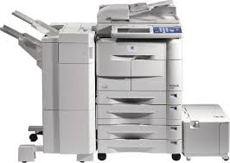 |  | 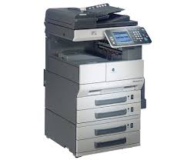 |  | 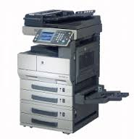 |  | 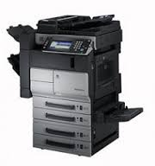 |  | 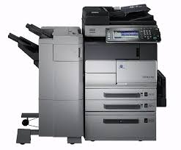
PRECIO SOLES | S/.3,000.00 | PRECIO SOLES | S/.2,697.00 | PRECIO SOLES | S/.2,948.40 | PRECIO SOLES | S/.4,200.00 | PRECIO SOLES | S/.4,500.00
PRECIO DOLARES | $961.54 | PRECIO DOLARES | $864.42 | PRECIO DOLARES | $945.00 | PRECIO DOLARES | $1,346.15 | PRECIO DOLARES | $1,442.31
CARACTERISTICAS |  | CARACTERISTICAS |  | CARACTERISTICAS |  | CARACTERISTICAS |  | CARACTERISTICAS
Categoría o color | Blanco y Negro | Categoría o color | Blanco y Negro | Categoría o color | Blanco y Negro | Categoría o color | Blanco y Negro | Categoría o color | Blanco y Negro
Año de fabricación | 2005 | Año de fabricación | 2008 | Año de fabricación | 2008 | Año de fabricación | 2008 | Año de fabricación | 2008
Copias por minuto | 45 copias/min. | Copias por minuto | 20 copias/min. | Copias por minuto | 25 copias/min. | Copias por minuto | 42 copias/min. | Copias por minuto | 50 copias/min.
Sistema doble cara | Automático | Sistema doble cara | Automático | Sistema doble cara | Automático | Sistema doble cara | Automático | Sistema doble cara | Automático
Velocidad 1ª copia | 3.8 seg | Velocidad 1ª copia | 5.3 segundos | Velocidad 1ª copia | 14 segundos(desde el switch secundario) 24 segundos(desde el switch primario) | Velocidad 1ª copia | 3,6 seg. (A4) | Velocidad 1ª copia | 3,6 seg. (A4)
Tamaño de Originales | A5 hasta A3 | Tamaño de Originales | Hasta 11” x 17” máximo | Tamaño de Originales | Hasta 11” x 17” máximo | Tamaño de Originales | A5–A3 | Tamaño de Originales | A5–A3
Peso del Producto | 91 kg aprox. | Peso del Producto | 74 kg | Peso del Producto | 74 kg | Peso del Producto | 91,2 kg arpox | Peso del Producto | 95 kg arpox.
Velocidad de Impresión | 45 impresiones/minuto | Velocidad de Impresión | 20 impresiones/minuto | Velocidad de Impresión | 25 Impresiones/minuto | Velocidad de Impresión | 42 impresiones/minuto | Velocidad de Impresión | 50 impresiones/minuto
Resolución de Impresión | Max. 600 x 600 ppp | Resolución de Impresión | 1200x 1200 ppp | Resolución de Impresión | 1200x 1200 ppp | Resolución de Impresión | 2.400 x 600 ppp | Resolución de Impresión | Max.: 2.400 x 600 ppp
Lenguaje de Impresión | PCL5e/PCL6 compatible (estándar), PostScript 3 (opcional) | Lenguaje de Impresión | PCL 5e/6 PostScript 3 | Lenguaje de Impresión | PCL 5e/6 PostScript 3 | Lenguaje de Impresión | PCL 5e/6 PostScript 3 | Lenguaje de Impresión | PCL 5e/6 PostScript 3
Sistemas Operativos Soportados | Win 95/98/Me/NT4.0/2000/XP, Mac OS (sólo PostScript 3) | Sistemas Operativos Soportados | Windows 98/ME/NT4.0/2000/XP/ Server 2003 Macintosh 9.2/10.2 o superior | Sistemas Operativos Soportados | Windows 98/ME/NT4.0/2000/XP/ Server 2003 Macintosh 9.2/10.2 o superior | Sistemas Operativos Soportados | Windows 98/ME/NT4.0/2000/XP/ Server 2003 Macintosh 9.0 o superior/OS X 10.2, 10.3, Linux, Unix | Sistemas Operativos Soportados | Windows 98/ME/NT4.0/2000/XP/ Server 2003 Macintosh 9.0 o superior/OS X 10.2, 10.3, Linux, Unix

CONTENIDO DEL PAQUETE |  | CONTENIDO DEL PAQUETE |  | CONTENIDO DEL PAQUETE |  | CONTENIDO DEL PAQUETE |  | CONTENIDO DEL PAQUETE
Konica Minolta Bizhub 7145 |  | Konica Minolta Bizhub 200 |  | Konica Minolta Bizhub 250 |  | Konica Minolta Bh-420 |  | Konica Minolta Bh-500
Transformador de 2000w / 110v |  | Transformador de 1500w / 110v |  | Transformador de 1500w / 110v |  | Transformador de 1500w / 110v |  | Transformador de 2000w / 110v
CD (Driver y Manual en Español) |  | CD (Driver y Manual en Español) |  | CD (Driver y Manual en Español) |  | CD (Driver y Manual en Español) |  | CD (Driver y Manual en Español)
5m de Clable de Red |  | 5m de Clable de Red |  | 5m de Clable de Red |  | 5m de Clable de Red |  | 5m de Clable de Red
Servicio de Transporte Privado (Lima Metropolitana y Callao) |  | Servicio de Transporte Privado (Lima Metropolitana y Callao) |  | Servicio de Transporte Privado (Lima Metropolitana y Callao) |  | Servicio de Transporte Privado (Lima Metropolitana y Callao) |  | Servicio de Transporte Privado (Lima Metropolitana y Callao)
Servicio Configuración (Remota) |  | Servicio Configuración (Remota) |  | Servicio Configuración (Remota) |  | Servicio Configuración (Remota) |  | Servicio Configuración (Remota)
Servicio de Instalación (Lima Metropolitana y Callao) |  | Servicio de Instalación (Lima Metropolitana y Callao) |  | Servicio de Instalación (Lima Metropolitana y Callao) |  | Servicio de Instalación (Lima Metropolitana y Callao) |  | Servicio de Instalación (Lima Metropolitana y Callao)
Servicio de Embalaje |  | Servicio de Embalaje |  | Servicio de Embalaje |  | Servicio de Embalaje |  | Servicio de Embalaje
Software Integrado de administración por Red - Gratuito |  | Software Integrado de administración por Red - Gratuito |  | Software Integrado de administración por Red - Gratuito |  | Software Integrado de administración por Red - Gratuito |  | Software Integrado de administración por Red - Gratuito
OTRAS CARACTERISTICAS |  | OTRAS CARACTERISTICAS |  | OTRAS CARACTERISTICAS |  | OTRAS CARACTERISTICAS |  | OTRAS CARACTERISTICAS
Ofrece numerosas posibilidades de ampliación de papel, una generosa gama de opciones de acabado automáticas y una función conveniente de pre-pro gramación de hasta 5 trabajos consecutivos. |  | Se puede escanear documentos directamente a la PC (SMB), para su distribución, almacenándolos en carpetas de la PC (con una notificación disponible de URL). |  | Cada modelo de la serie bizhub 350/250/200 tiene teclas grandes, menús sencillos, y un teclado conveniente QWERTY en la pantalla para registros de direcciones de correo electrónico e información de fax. |  | Incorporan un sistema de control increíblemente sofisticado y fácil de usar, incluyendo la posibilidad de dar prioridad a trabajos de impresión manteniendo así la máxima eficiencia de funcionamiento. |  | Incorporan un sistema de control increíblemente sofisticado y fácil de usar, incluyendo la posibilidad de dar prioridad a trabajos de impresión manteniendo así la máxima eficiencia de funcionamiento.

MINICODIGO | 2232 | MINICODIGO | 1500 | MINICODIGO | 1800 | MINICODIGO | 2745.6 | MINICODIGO | 2759
CODIGO | 2232 | CODIGO | 1500 | CODIGO | 1800 | CODIGO | 2745.6 | CODIGO | 2759
MODELO | Konica Minolta Bizhub 350 | MODELO | Konica Minolta Bizhub 222 | MODELO | Konica Minolta Bizhub 282 | MODELO | KONICA MINOLTA BIZHUB 361 | MODELO | KONICA MINOLTA BIZHUB 362
 |  | OFERTA3
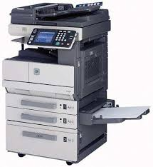 |  | 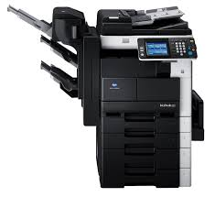 |  |  |  | 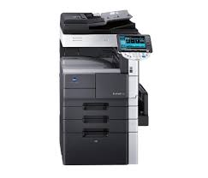 |  | 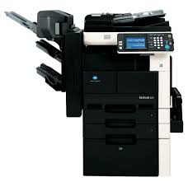
PRECIO SOLES | S/.3,348.00 | PRECIO SOLES | S/.2,250.00 | PRECIO SOLES | S/.2,700.00 | PRECIO SOLES | S/.4,118.40 | PRECIO SOLES | S/.4,138.50
PRECIO DOLARES | $1,073.08 | PRECIO DOLARES | $721.15 | PRECIO DOLARES | $865.38 | PRECIO DOLARES | $1,320.00 | PRECIO DOLARES | $1,326.44
CARACTERISTICAS |  | CARACTERISTICAS |  | CARACTERISTICAS |  | CARACTERISTICAS |  | CARACTERISTICAS
Categoría | Blanco y Negro | Categoría | Blanco y Negro | Categoría | Blanco y Negro | Categoría | Blanco y Negro | Categoría | Blanco y Negro
Año de fabricación | 2008 | Año de fabricación | 2010 | Año de fabricación | 2010 | Año de fabricación | 2010 | Año de fabricación | 2010
Copias por minuto | 35 copias/min | Copias por minuto | 22 copias/min. | Copias por minuto | 28 copias/min. | Copias por minuto | 36 copias/min. | Copias por minuto | 36 copias/min.
Sistema doble cara | Automático | Sistema doble cara | Automático | Sistema doble cara | Automático | Sistema doble cara | Automático | Sistema doble cara | Automático
Velocidad 1ª copia | 4.3 segundos | Velocidad 1ª copia | 22 ipm | Velocidad 1ª copia | 5,3 seg. aprox | Velocidad 1ª copia | 3.6 seg. | Velocidad 1ª copia | 4,8 seg. aprox
Tamaño de Originales | Hasta 11” x 17” máximo | Tamaño de Originales | Hasta A3 | Tamaño de Originales | Hasta A3 | Tamaño de Originales | A5– A3 | Tamaño de Originales | Hasta A3
Peso del Producto | 74 kg | Peso del Producto | 74 kg aprox. | Peso del Producto | 74 kg aprox. | Peso del Producto | 97 kg. aprox. | Peso del Producto | 74 kg aprox.
Velocidad de Impresión | 35 impresiones/minuto | Velocidad de Impresión | 22 ipm | Velocidad de Impresión | 28 ipm | Velocidad de Impresión | 42 impresiones por minuto | Velocidad de Impresión | 36 ipm
Resolución de Impresión | 1200x 1200 ppp | Resolución de Impresión | 2400 x 600 dpi mejorados | Resolución de Impresión | 2400 x 600 dpi mejorados | Resolución de Impresión | 2.400 x 600 ppp | Resolución de Impresión | 2400 x 600 dpi mejorados
Lenguaje de Impresión | PCL 5e/6 PostScript 3 | Lenguaje de Impresión | PCL 6, PostScript 3 | Lenguaje de Impresión | PCL 6, PostScript 3 | Lenguaje de Impresión | PCL 5e/6 PostScript 3 | Lenguaje de Impresión | PCL 6, PostScript 3
Sistemas Operativos Soportados | Windows 98/ME/NT4.0/2000/XP/ Server 2003 Macintosh 9.2/10.2 o superior | Sistemas Operativos Soportados | Windows NT4.0/2000/XP/XP64/Vista/Vista64 Windows Server 2000/2003/2003 x64/Server2008 Macintosh OS 9.2 o superior Macintosh OS X 10.2,3,4/10.4 Intel o superior Unix/Linux/Citrix | Sistemas Operativos Soportados | Windows NT4.0/2000/XP/XP64/Vista/Vista64 Windows Server 2000/2003/2003 x64/Server2008 Macintosh OS 9.2 o superior Macintosh OS X 10.2,3,4/10.4 Intel o superior Unix/Linux/Citrix | Sistemas Operativos Soportados | Windows 2000/XP/XP64 Windows VISTA 32/64 Windows VISTA DPWS Macintosh 9.x /10.x Server 2000/2003/2003 x64 Unix/Linux/Citrix | Sistemas Operativos Soportados | Windows NT4.0/2000/XP/XP64/Vista/Vista64 Windows Server 2000/2003/2003 x64/Server2008 Macintosh OS 9.2 o superior Macintosh OS X 10.2,3,4/10.4 Intel o superior Unix/Linux/Citrix

CONTENIDO DEL PAQUETE |  | CONTENIDO DEL PAQUETE |  | CONTENIDO DEL PAQUETE |  | CONTENIDO DEL PAQUETE |  | CONTENIDO DEL PAQUETE
Konica Minolta Bizhub 350 |  | Konica Minolta Bizhub 222 |  | Konica Minolta Bizhub 282 |  | Konica Minolta Bizhub 361 |  | Konica Minolta Bizhub 362
Transformador de 1500w / 110v |  | Transformador de 1500w / 110v |  | Transformador de 1500w / 110v |  | Transformador de 2000w / 110v |  | Transformador de 1500w / 110v
CD (Driver y Manual en Español) |  | CD (Driver y Manual en Español) |  | CD (Driver y Manual en Español) |  | CD (Driver y Manual en Español) |  | CD (Driver y Manual en Español)
5m de Clable de Red |  | 5m de Clable de Red |  | 5m de Clable de Red |  | 5m de Clable de Red |  | 5m de Clable de Red
Servicio de Transporte Privado (Lima Metropolitana y Callao) |  | Servicio de Transporte Privado (Lima Metropolitana y Callao) |  | Servicio de Transporte Privado (Lima Metropolitana y Callao) |  | Servicio de Transporte Privado (Lima Metropolitana y Callao) |  | Servicio de Transporte Privado (Lima Metropolitana y Callao)
Servicio Configuración (Remota) |  | Servicio Configuración (Remota) |  | Servicio Configuración (Remota) |  | Servicio Configuración (Remota) |  | Servicio Configuración (Remota)
Servicio de Instalación (Lima Metropolitana y Callao) |  | Servicio de Instalación (Lima Metropolitana y Callao) |  | Servicio de Instalación (Lima Metropolitana y Callao) |  | Servicio de Instalación (Lima Metropolitana y Callao) |  | Servicio de Instalación (Lima Metropolitana y Callao)
Servicio de Embalaje |  | Servicio de Embalaje |  | Servicio de Embalaje |  | Servicio de Embalaje |  | Servicio de Embalaje
Software Integrado de administración por Red - Gratuito |  | Software Integrado de administración por Red - Gratuito |  | Software Integrado de administración por Red - Gratuito |  | Software Integrado de administración por Red - Gratuito |  | Software Integrado de administración por Red - Gratuito
OTRAS CARACTERISTICAS |  | OTRAS CARACTERISTICAS |  | OTRAS CARACTERISTICAS |  | OTRAS CARACTERISTICAS |  | OTRAS CARACTERISTICAS
Se puede escanear documentos directamente a la PC (SMB), para su distribución, almacenándolos en carpetas de la PC (con una notificación disponible de URL). |  | Los documentos con varias páginas se digitalizan automáticamente hasta 70 originales por minuto desde el alimentador de documentos. |  | Las bizhub 282 combinan las velocidades de 28 páginas por minuto en blanco y negro con un innovador controlador de impresión Emperon |  | disponen de las últimas tecnologías en imagen, controlador y seguridad, con un completo juego de aplicaciones y cuidando el medioambiente |  | Estos robustos sistemas de red combinan las aplicaciones de impresión y copiado, con las características de un escáner de alta velocidad y un fax opcional, asegurando la flexibilidad y comodidad para cualquier trabajo.

MINICODIGO | 1800 | MINICODIGO | 2901.6 | MINICODIGO | 3276 | MINICODIGO | 3307.2 | MINICODIGO | 3432
CODIGO | 1800 | CODIGO | 2901.6 | CODIGO | 3276 | CODIGO | 3307.2 | CODIGO | 3432
MODELO | KONICA MINOLTA BIZHUB 223 | MODELO | KONICA MINOLTA BIZHUB 421 | MODELO | KONICA MINOLTA BIZHUB 501 | MODELO | Konica Minolta Bizhub 600 | MODELO | Konica Minolta Bizhub 750
OFERTA1 |  |  |  | OFERTA2
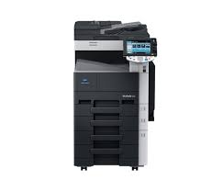 |  | 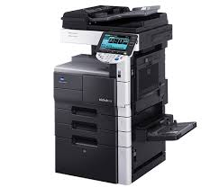 |  | 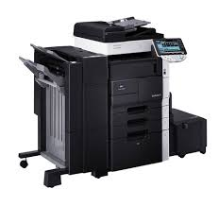 |  | 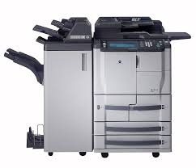
PRECIO SOLES | S/.2,700.00 | PRECIO SOLES | S/.4,352.40 | PRECIO SOLES | S/.4,914.00 | PRECIO SOLES | S/.4,960.80 | PRECIO SOLES | S/.5,148.00
PRECIO DOLARES | $865.38 | PRECIO DOLARES | $1,395.00 | PRECIO DOLARES | $1,575.00 | PRECIO DOLARES | $1,590.00 | PRECIO DOLARES | $1,650.00
CARACTERISTICAS |  | CARACTERISTICAS |  | CARACTERISTICAS |  | CARACTERISTICAS |  | CARACTERISTICAS
Categoría o color | Blanco y Negro | Categoría o color | Blanco y Negro | Categoría o color | Blanco y Negro | Categoría o color | Blanco y Negro | Categoría o color | Blanco y Negro
Año de fabricación | 2010 | Año de fabricación | 2010 | Año de fabricación | 2010 | Año de fabricación | 2008 | Año de fabricación | 2008
Copias por minuto | 22 copias/min. | Copias por minuto | 42 copias/min. | Copias por minuto | 50 copias/min. | Copias por minuto | 60 copias/min. | Copias por minuto | 75 copias/min.
Sistema doble cara | Automático | Sistema doble cara | Automático | Sistema doble cara | Automático | Sistema doble cara | Automático | Sistema doble cara | Automático
Velocidad 1ª copia | 4,2 segundos | Velocidad 1ª copia | 3.6 seg. | Velocidad 1ª copia | 3.6 seg. | Velocidad 1ª copia | 3,3 seg. (A4) | Velocidad 1ª copia | 3,3 seg. (A4)
Tamaño de Originales | Hasta 11” x 17” máximo | Tamaño de Originales | A5– A3 | Tamaño de Originales | A5– A3 | Tamaño de Originales | A5– A3 | Tamaño de Originales | 300 seg. aprox.
Peso del Producto | Aprox. 66 kg | Peso del Producto | 97 kg. aprox. | Peso del Producto | 97 kg. aprox. | Peso del Producto | 222 kg. aprox. | Peso del Producto | 222 kg. aprox.
Velocidad de Impresión | 22 Impresiones/minuto | Velocidad de Impresión | 42 impresiones por minuto | Velocidad de Impresión | 42 impresiones/minuto | Velocidad de Impresión | 60 impresiones/minutos | Velocidad de Impresión | 75 impresiones/minutos
Resolución de Impresión | Equivalente a 1.800 x 600 dpi | Resolución de Impresión | 2.400 x 600 ppp | Resolución de Impresión | 2.400 x 600 ppp | Resolución de Impresión | Max.: 2.400 x 600 ppp | Resolución de Impresión | Max.: 2.400 x 600 ppp
...
141645 | 3.12 |  |  |  |  | RESPONSABLE DE CATALOGO | MARIA | PORCENTAJE | 50.00%
Servicio de Instalación (Lima Metropolitana y Callao) |  | Servicio de Instalación (Lima Metropolitana y Callao) |  | Servicio de Instalación (Lima Metropolitana y Callao) |  | Servicio de Instalación (Lima Metropolitana y Callao) |  | Servicio de Instalación (Lima Metropolitana y Callao)
Servicio de Embalaje |  | Servicio de Embalaje |  | Servicio de Embalaje |  | Servicio de Embalaje |  | Servicio de Embalaje
Software Integrado de administración por Red - Gratuito |  | Software Integrado de administración por Red - Gratuito |  | Software Integrado de administración por Red - Gratuito |  | Software Integrado de administración por Red - Gratuito |  | Software Integrado de administración por Red - Gratuito
OTRAS CARACTERISTICAS |  | OTRAS CARACTERISTICAS |  | OTRAS CARACTERISTICAS |  | OTRAS CARACTERISTICAS |  | OTRAS CARACTERISTICAS
isponen de la tecnología del controlador de impresión propietario Emperon que asegura su integración en cualquier entorno de red y con cualquier sistema operativo |  | El novedoso y potente controlador Emperon™ de Konica Minolta, asegura la integración sin esfuerzo de las bizhub 361/421/501 en cualquier entorno de red. |  | disponen de las últimas tecnologías en imagen, controlador y seguridad, con un completo juego de aplicaciones y cuidando el medioambiente |  | Bizhub 600 y 750 ofrece alta velocidad y calidad de imagen profesional tanto para copias como para impresiones, así como un amplio rango de sofisticadas posibilidades de acabado hacen de estos nuevos dispositivos de B/N la solución ideal para sus necesidadesde producción. |  | Disponen de un alimentador de documentos de hasta 100 originales, que habilitan el escanéo a 75 opm.

MINICODIGO | 2100 | MINICODIGO | 2200 | MINICODIGO | 4212 | MINICODIGO | 4309 | MINICODIGO | 4774
CODIGO | 2100 | CODIGO | 2200 | CODIGO | 4212 | CODIGO | 4309 | CODIGO | 4774
MODELO | Konica Minolta Bizhub 283 | MODELO | Konica Minolta Bizhub 363 | MODELO | KONICA MINOLTA BIZHUB 552 | MODELO | KONICA MINOLTA BIZHUB 601 | MODELO | Konica Minolta Bizhub 751
OFERTA1 |  |  |  | OFERTA2
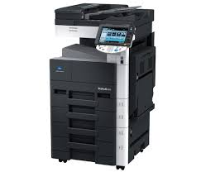 |  | 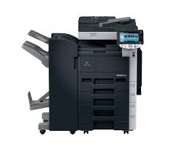 |  | 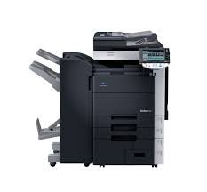 |  | 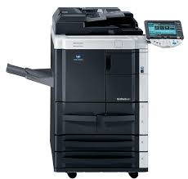 |  | 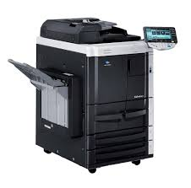
PRECIO SOLES | S/.3,150.00 | PRECIO SOLES | S/.3,300.00 | PRECIO SOLES | S/.6,318.00 | PRECIO SOLES | S/.6,463.50 | PRECIO SOLES | S/.7,161.00
PRECIO DOLARES | $1,009.62 | PRECIO DOLARES | $1,057.69 | PRECIO DOLARES | $2,025.00 | PRECIO DOLARES | $2,071.63 | PRECIO DOLARES | $2,295.19
CARACTERISTICAS |  | CARACTERISTICAS |  | CARACTERISTICAS |  | CARACTERISTICAS |  | CARACTERISTICAS
Categoría o color | Blanco y Negro | Categoría o color | Blanco y Negro | Categoría o color | Blanco y Negro | Categoría o color | Blanco y Negro | Categoría o color | Blanco y Negro
Año de fabricación | 2010 | Año de fabricación | 2010 | Año de fabricación | 2011 | Año de fabricación | 2009 | Año de fabricación | 2009
Copias por minuto | 28 copias/min. | Copias por minuto | 36 copias/minuto | Copias por minuto | 55 copias/min. | Copias por minuto | 60 copias/min. | Copias por minuto | 75 copias/min.
Sistema doble cara | Automático | Sistema doble cara | Automático | Sistema doble cara | Automático | Sistema doble cara | Automático | Sistema doble cara | Automático
Velocidad 1ª copia | 4,2 segundos | Velocidad 1ª copia | 4,2 segundos | Velocidad 1ª copia | 4,3 segundos | Velocidad 1ª copia | 3,3 seg. (A4) | Velocidad 1ª copia | 2,9 seg. (A4)
Tamaño de Originales | Hasta 11” x 17” máximo | Tamaño de Originales | Hasta 11” x 17” máximo | Tamaño de Originales | A5– A3 | Tamaño de Originales | A5 – A3 | Tamaño de Originales | A5 – A3
Peso del Producto | Aprox. 66 kg | Peso del Producto | Aprox. 66 kg | Peso del Producto | Aprox. 206 kg | Peso del Producto | Aprox. 224 kg | Peso del Producto | Aprox. 224 kg
...
141645 | 3.12 |  |  |  |  | RESPONSABLE DE CATALOGO | MARIA | PORCENTAJE | 50.00%
Software Integrado de administración por Red - Gratuito |  | Software Integrado de administración por Red - Gratuito |  | Software Integrado de administración por Red - Gratuito |  | Software Integrado de administración por Red - Gratuito |  | Software Integrado de administración por Red - Gratuito
OTRAS CARACTERISTICAS |  | OTRAS CARACTERISTICAS |  | OTRAS CARACTERISTICAS |  | OTRAS CARACTERISTICAS |  | OTRAS CARACTERISTICAS
Un factor clave para su funcionamiento ecológico es el exclusivo tóner polimerizado Simitri® HD de Konica Minolta. |  | disponen de la tecnología del controlador de impresión propietario Emperon que asegura su integración en cualquier entorno de red y con cualquier sistema operativo |  | Son herramientas ideales para la captura y distribución eficiente de documentos, que ayudan a ahorrar tiempo y a reducir los costos generales |  | ofrecen la capacidad de comunicación integral en un único dispositivo, destacando la última tecnología y las avanzadas aplicaciones de software, proporcionando una calidad por encima de la media, siendo a la vez, totalmente ecológicas. |  | Su controlador de impresión Emperon™ proporciona total compatibilidad y asegura su integración sin esfuerzo en cualquier instalación de red

MINICODIGO | 1800 | MINICODIGO | 1800 | MINICODIGO | 2100 | MINICODIGO |  | MINICODIGO
CODIGO | 1800 | CODIGO | 1800 | CODIGO | 2100 | CODIGO |  | CODIGO
MODELO | KONICA MINOLTA BIZHUB C203 | MODELO | KONICA MINOLTA BIZHUB C253 | MODELO | Konica Minolta Bizhub C353 | MODELO | Konica Minolta Bizhub 423 | MODELO | Konica Minolta Bizhub C353
OFERTA1 |  |  |  | OFERTA2 |  | OFERTA2 |  | OFERTA2
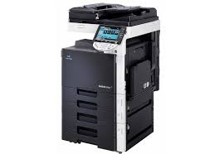 |  | 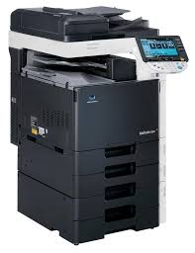 |  | 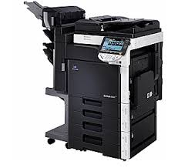 |  | 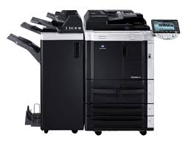
PRECIO SOLES | S/.2,700.00 | PRECIO SOLES | S/.2,700.00 | PRECIO SOLES | S/.3,150.00 | PRECIO SOLES | s/. 3 500.00 | PRECIO SOLES
PRECIO DOLARES | $865.38 | PRECIO DOLARES | $865.38 | PRECIO DOLARES | $1,009.62 | PRECIO DOLARES | s/. 1 098.00 | PRECIO DOLARES
CARACTERISTICAS |  | CARACTERISTICAS |  | CARACTERISTICAS |  | CARACTERISTICAS |  | CARACTERISTICAS
Categoría o color | Full Color | Categoría o color | Full Color | Categoría o color | Full Color | Velocidad Copia/Impresión A4 mono (ppm) | Up to 42 cpm
Año de fabricación | 2010 | Año de fabricación | 2010 | Año de fabricación | 2010 | Velocidad Copia/Impresión A3 mono (ppm) | Up to 21 cpm
Copias por minuto | 20 copias/min. | Copias por minuto | 25 copias/min. | Copias por minuto | 35 copias/min. | Velocidad doble cara A4 mono (ppm) | Up to 42 cpm
Sistema doble cara | Automático | Sistema doble cara | Automático | Sistema doble cara | Automático | Tiempo de calentamiento | Approx. 30sec.*
Velocidad 1ª copia | Color 11.7 seg/Mono 7.7 seg. | Velocidad 1ª copia | Color 11.7 seg/Mono 7.7 seg. | Velocidad 1ª copia | Color 11.7 seg/Mono 7.7 seg. | Resolución de copia (dpi) | 600 x 600 dpi
Tamaño de Originales | A5– A3 | Tamaño de Originales | A5– A3 | Tamaño de Originales | A5– A3 | Lenguaje de descripción de página | PCL6, PCL5e/c (XL3.0), PostScript 3 (CPSI 3016), XPS
Peso del Producto | 99 kg. Aprox. | Peso del Producto | 99 kg. Aprox. | Peso del Producto | 99 kg. Aprox. | Resolución de impresión (dpi) | Equivalent to 1800 x 600 dpi
...

